关系图
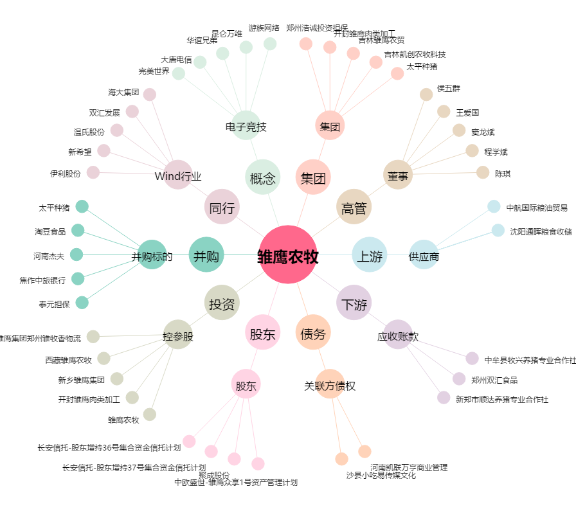
雏鹰农牧[002477.SZ] - 关系概览图

